Leeswijzer
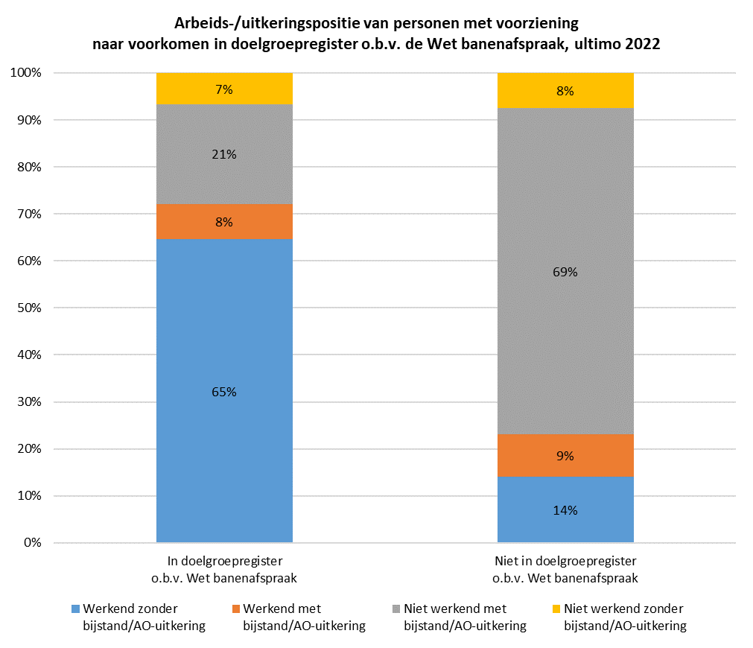
Leeswijzer

In deze leeswijzer wordt kort de inhoud van de tabel besproken. Daarna wordt nader ingegaan op enkele uitkomsten uit de tabel. Daarbij worden relatieve verhoudingen genoemd. Percentages zijn niet terug te vinden in de tabel (waar enkel aantallen in staan), maar zijn wel te berekenen op basis van de tabel.

Inhoud tabel
De tabel toont de samenloop tussen het gebruik van een re-integratie- of participatievoorziening volgens de Statistiek Re-integratie door Gemeenten (SRG) en het voorkomen in het landelijke doelgroepregister op basis van de Wet banenafspraak. Ook wordt weergegeven of hierbij sprake was van werk, een bijstandsuitkering en/of een arbeidsongeschiktheidsuitkering. Het peilmoment is 31 december 2022.

Aandeel personen in het doelgroepregister o.b.v. de Wet banenafspraak per type voorziening
Op 31 december 2022 waren er volgens de SRG 162,3 duizend personen met een re-integratie- of participatievoorziening (kolom D), van wie 40,3 duizend (25 procent) onder de Wet banenafspraak vielen (kolom E). Daarnaast waren 211,5 duizend personen zonder voorziening die onder de Wet banenafspraak vielen (kolom D, onderste rij).
Onderstaande figuur laat zien dat het aandeel personen dat onder de Wet banenafspraak viel, sterk varieert per type voorziening. Zo viel 80 procent van de personen met een loonkostensubsidie op grond van de Participatiewet (23,8 duizend van de 29,6 duizend personen) eronder, tegen 9 procent van de personen met een tijdelijke loonkostensubsidie (60 van de 700 personen).
Personen die in het doelgroepregister zijn geregistreerd met als grondslag 'Beschut werk Participatiewet' of 'WSW beschut werk' vallen niet onder de Wet banenafspraak en behoren daarom niet tot de doelgroep van dit onderzoek. Desondanks viel 2 procent van de personen die volgens de SRG eind 2022 gebruik maakten van de voorziening beschut werk onder de Wet banenafspraak (kolom E). Dit kan betekenen dat zij niet vanwege de beschutte werkplek onder de Wet banenafspraak vielen, maar om een andere reden (op basis van een of meerdere andere grondslagen arbeidsbeperktheid).
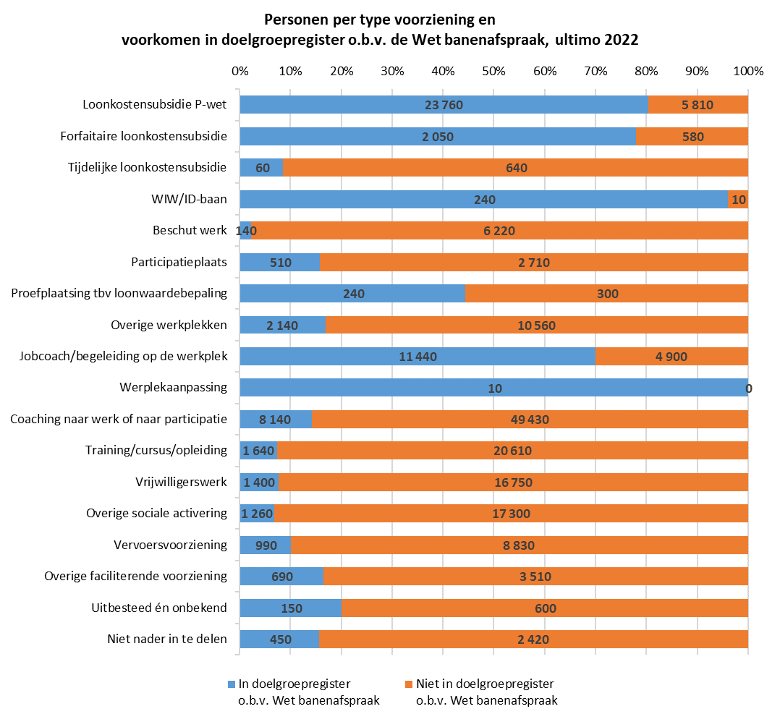

Arbeids-/uitkeringspositie van personen met voorziening, wel of niet opgenomen in doelgroepregister o.b.v. de Wet banenafspraak
Naast informatie over het gebruik van een voorziening en het behoren tot de Wet banenafspraak, bevat de tabel ook informatie over het hebben van werk en het ontvangen van een bijstands- of arbeidsongeschiktheidsuitkering. De figuur hieronder laat de relatieve aandelen zien voor uitsluitend de 162,3 duizend personen met een voorziening (kolom D), uitgesplitst naar of zij wel of niet onder de Wet banenafspraak vallen.
Van de 40,3 duizend personen die gebruik maakten van een voorziening én onder de Wet banenafspraak vielen (kolom E), was het grootste deel (26 duizend personen oftewel 65 procent, kolom F) aan het werk zonder uitkering. Meer dan de helft van de personen met een voorziening die onder de Wet banenafspraak vielen (23,8 duizend, kolom E), ontving een loonkostensubsidie op grond van de Participatiewet. Van de 122 duizend personen die een voorziening hadden en die niet onder de Wet banenafspraak vielen (kolom K), had het merendeel (84,6 duizend oftewel 69 procent, kolom N) geen werk, maar wel een bijstands- of arbeidsongeschiktheidsuitkering. Personen die wel een voorziening hadden, maar niet onder de Wet banenafspraak vielen, ontvingen vooral een voorziening naar werk of participatie, zoals coaching, training, vrijwilligerswerk of overige sociale activering.

